Solicitud gráfica
 | Área: | Ciencias Naturales |  |  | Fecha:
 | Grado: | 11
 | Título del tema: | Las reacciones químicas de los compuestos orgánicos |  |  | ¿Cuaderno de estudio o recurso? | Recurso
 | Editor: | Lyz Bernal |  |  | Motor del recurso | Diaporama F1

 | Código guión o recurso: | CN_11_14_REC10 | ← Para determinar este código, visite la hoja de Ayuda
 |  |  |  |  | ESPECIFICACIÓN DE ARCHIVOS A ENTREGAR
Núm. | Archivo Shutterstock o ruta en web | Imagen para: | Tipo | Ubicación de la imagen en el recurso Diaporama F1 | Nombre imagen SMALL | Tamaño imagen SMALL | Nombre imagen ZOOM | Tamaño imagen ZOOM | Descripción | Observaciones
IMG01 | 106968788 y 142584610 | Recurso Diaporama F1 | Ilustración | Contenido | CN_11_14_REC10_IMG01.png | 950 x 608 px |  |  |  | Realizar por favor plantilla como se deja en imagen guía. En la imagen de los frascos incluir CH3OH (3 en subíndice)
IMG02 | 323119568 | Recurso Diaporama F1 | Fotografía | Contenido | CN_11_14_REC10_IMG02.png | 950 x 608 px |  |  | 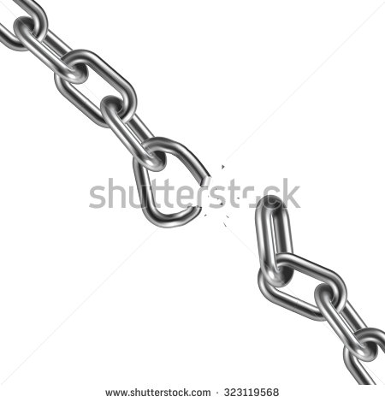 | Por favor dejar espacio en blanco al lado izquierdo para texto
IMG03 | Ver descripción y observaciones | Recurso Diaporama F1 | Ilustración | Contenido | CN_11_14_REC10_IMG03.png | 950 x 608 px |  |  |  | Por favor dejar espacio en blanco al lado izquierdo para texto. Manejar flechas tipo anzuelo como se deja en imagen guía
IMG04 | Ver descripción y observaciones | Recurso Diaporama F1 | Ilustración | Contenido | CN_11_14_REC10_IMG04.png | 950 x 608 px |  |  |  | Realizar igual a imagen guía. Por favor dejar espacio en blanco al lado izquierdo para texto
IMG05 | Ver descripción y observaciones | Recurso Diaporama F1 | Ilustración | Contenido | CN_11_14_REC10_IMG05.png | 950 x 608 px |  |  |  | Realizar igual a imagen guía. Por favor dejar espacio en blanco en la parte de arriba para texto
IMG06 | Ver descripción y observaciones | Recurso Diaporama F1 | Ilustración | Contenido | CN_11_14_REC10_IMG06.png | 950 x 608 px |  |  |  | Realizar igual a imagen guía. Por favor dejar espacio en blanco al lado izquierdo para texto
IMG07 | Ver descripción y observaciones | Recurso Diaporama F1 | Ilustración | Contenido | CN_11_14_REC10_IMG07.png | 950 x 608 px |  |  |  | Realizar igual a imagen guía. Por favor dejar espacio en blanco al lado izquierdo para texto. Se deja a consideración el color de las fórmulas
IMG08 | Ver descripción y observaciones | Recurso Diaporama F1 | Ilustración |  | #N/A | #N/A | #N/A | #N/A |  | Realizar igual a la imagen guía. Es para la ficha del estudiante
IMG09 | Ver descripción y observaciones | Recurso Diaporama F1 | Ilustración |  | #N/A | #N/A | #N/A | #N/A |  | Realizar igual a la imagen guía. Es para la ficha del estudiante

